記載例
様式第１号との整合性を確認の上、御記入ください。
【共同申請の場合】①全提案者の費用合計の表
②提案者ごとの費用をまとめた表
の２種類をそれぞれ作成してください。
※A社、B社の共同提案の場合、合計の表・A社の経費の表・B社の経費の表の３枚となります。
（様式第１－４号）
補助事業に要する経費の算出基礎資料（令和○○年度）
提案者の名称及び住所 |  | 株式会社○○○○ 福島県福島市△△ー□□
補助事業の名称 |  | ○○○○○○○○○○○○○○○○○○○○○○○○○○○○

１ 人件費 |  |  | 合計 | 3,074千円
人件費
№ | 品名等 | 単価（円） | 数量 | 税抜額（円） | 消費税額（円） | 税込額（円） | 従事場所が 県内である | 備考
 |  |  |  | （補助対象経費） |  | （補助事業に要する経費）
1 | 業務推進責任者 | 1,651 | 1,300 | 2,146,300 | 0 | 2,146,300 | ○
2 | 開発担当者 | 2,063 | 450 | 928,350 | 0 | 928,350 | ○
 |  |  |  |  |  | 0
行が不足する場合は適宜追加してください。
 |  |  |  |  |  | 0
 |  |  |  |  |  | 0
 | 小 計 |  |  | 3,074,650 |  | 3,074,650

２ 事業費 |  |  | 合計 | 35,495千円 | 合 計
施設工事費
№ | 品名等 | 単価（円） | 数量 | 税抜額（円） | 消費税額（円） | 税込額（円） | 県内企業への | 備考
 |  | （税抜額） |  | （補助対象経費） |  | （補助事業に要する経費） | 発注である
1 | 配管工事費 | 5,000,000 | 1 | 5,000,000 | 500,000 | 5,500,000 | ○
税込額は自動計算されます。
（緑セル）
2 | システム移設工事 | 10,000,000 | 1 | 10,000,000 | 1,000,000 | 11,000,000 | ○
 |  |  |  |  |  | 0
 |  |  |  |  |  | 0
 | 小 計 |  |  | 15,000,000 |  | 16,500,000

備品費
№ | 品名等 | 単価（円） | 数量 | 税抜額（円） | 消費税額（円） | 税込額（円） | 県内企業への | 備考
 |  | （税抜額） |  | （補助対象経費） |  | （補助事業に要する経費） | 発注である
1 | 計測器 | 162,000 | 1 | 162,000 | 16,200 | 178,200
2 | 空気流量計 | 2,624,400 | 1 | 2,624,400 | 262,440 | 2,886,840 | ○
3 | 燃焼解析装置 | 9,980,000 | 1 | 9,980,000 | 998,000 | 10,978,000 | ○
 |  |  |  |  |  | 0
 | 小 計 |  |  | 12,766,400 |  | 14,043,040

（借料及び損料）
№ | 品名等 | 単価（円） | 数量 | 税抜額（円） | 消費税額（円） | 税込額（円） | 県内企業への | 備考
 |  | （税抜額） |  | （補助対象経費） |  | （補助事業に要する経費） | 発注である
1 | 土地の賃借料 | 108,000 | 11 | 1,188,000 | 118,800 | 1,306,800 | ○
2 | 計測器レンタル | 108,000 | 2 | 216,000 | 21,600 | 237,600
 |  |  |  |  |  | 0
 |  |  |  |  |  | 0
 | 小 計 |  |  | 1,404,000 |  | 1,544,400

消耗品費
№ | 品名等 | 単価（円） | 数量 | 税抜額（円） | 消費税額（円） | 税込額（円） | 県内企業への | 備考
 |  | （税抜額） |  | （補助対象経費） |  | （補助事業に要する経費） | 発注である
1 | 遮熱用シート | 129,600 | 2 | 259,200 | 25,920 | 285,120
 |  |  |  |  |  | 0
「出精値引き」や「調整費」等の記載のないようにしてください。
 |  |  |  |  |  | 0
 |  |  |  |  |  | 0
 | 小 計 |  |  | 259,200 |  | 285,120

外注費
№ | 品名等 | 単価（円） | 数量 | 税抜額（円） | 消費税額（円） | 税込額（円） | 県内企業への | 備考
 |  | （税抜額） |  | （補助対象経費） |  | （補助事業に要する経費） | 発注である
1 | プログラム改修費 | 2,500,000 | 1 | 2,500,000 | 250,000 | 2,750,000 | ○
 |  |  |  |  |  | 0
 |  |  |  |  |  | 0
 |  |  |  |  |  | 0
 | 小 計 |  |  | 2,500,000 |  | 2,750,000

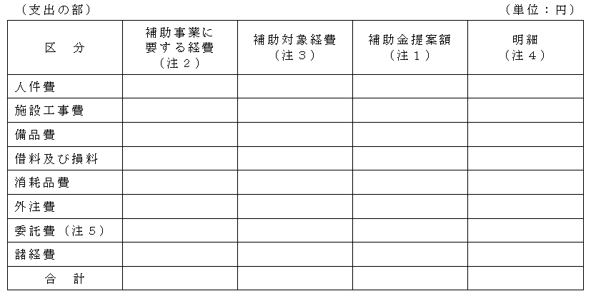
委託費
№ | 品名等 | 単価（円） | 数量 | 税抜額（円） | 消費税額（円） | 税込額（円） |  | 備考
 |  | （税抜額） |  | （補助対象経費） |  | （補助事業に要する経費）
様式第１号への
転記の参考としてください
1 | 弁理士費用 | 2,700,000 | 1 | 2,700,000 | 270,000 | 2,970,000
 |  |  |  |  |  | 0
 |  |  |  |  |  | 0
 |  |  |  |  |  | 0
 | 小 計 |  |  | 2,700,000 |  | 2,970,000

諸経費
№ | 品名等 | 単価（円） | 数量 | 税抜額（円） | 消費税額（円） | 税込額（円） |  | 備考
 |  |  |  | （補助対象経費） |  | （補助事業に要する経費）
1 | 設備保守 | 833,760 | 1 | 833,760 | 61,760 | 772,000 | ○
2 | 電気料 | 322,110 | 1 | 32,110 | 8,250 | 23,860 | ○
 |  |  |  |  |  | 0
 |  |  |  |  |  | 0
 | 小 計 |  |  | 865,870 |  | 795,860

合計
 |  |  |  | 税抜額（円） |  | 税込額（円）
 |  |  |  | （補助対象経費） |  | （補助事業に要する経費）
 |  |  |  | 38,570,120 |  | 41,963,070

※本事業は、研究開発事業の大宗を県内において実施する必要があることにご留意ください。 |  |  |  |  |  | 県内消費金額 | 35,232,920
 |  |  |  |  |  | 県内消費割合 | 0.91
 |  |  |  |  |  | 委託費割合 | 0.07

